AHP
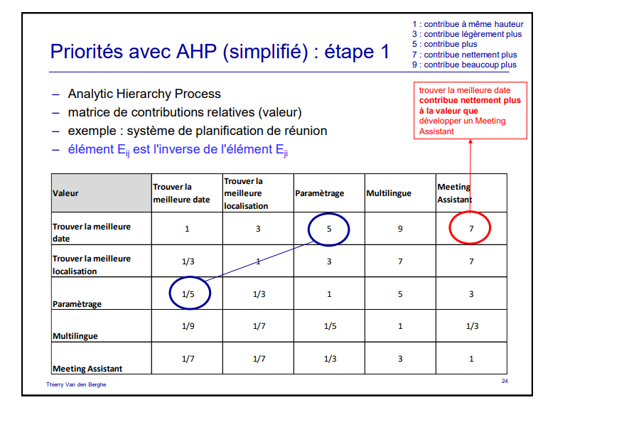
AHP |  |  |  |  |  | Projet
étapes 1 |  |  |  |  |  | établissez les priorités des exigences suivantes relatives à une plate-forme e-learning (adoptez le point de vue de l'étudiant) télécharger des fichiers postés par l'enseignant –envoyer un mail à l'enseignant –communiquer au sein d'un groupe d'étudiants –consulter un agenda des échanges liées aux cours –utiliser le système sur mobile
Valeur | Système de téléchargement des fichiers postés par l'enseignant | Envoyer un mail à l'enseignant | Consulter un agenda | Utiliser le système sur mobile
Système de téléchargement des fichiers postés par l'enseignant | 1 | 5 | 5 | 9
Envoyer un mail à l'enseignant | 0.2 | 1 | 5 | 5
Consulter un agenda | 0.2 | 0.2 | 1 | 9
Utiliser le système sur mobile | 0.2 | 0.2 | 0.2 | 1

étapes 2 |  |  |  |  |  | Commentaire
Valeur relative | Système de téléchargement des fichiers postés par l'enseignant | Envoyer un mail à l'enseignant | Consulter un agenda | Utiliser le système sur mobile | Valeur relative
Système de téléchargement des fichiers postés par l'enseignant | 0.63 | 0.78 | 0.45 | 0.38 | 0.56
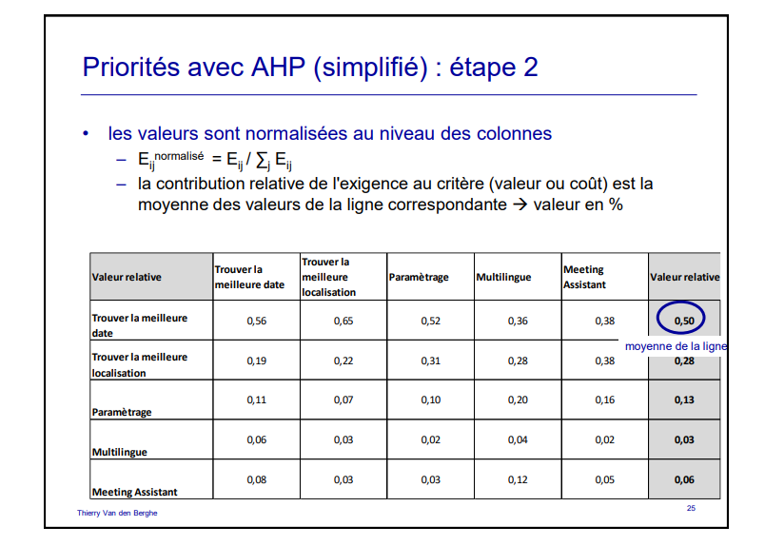
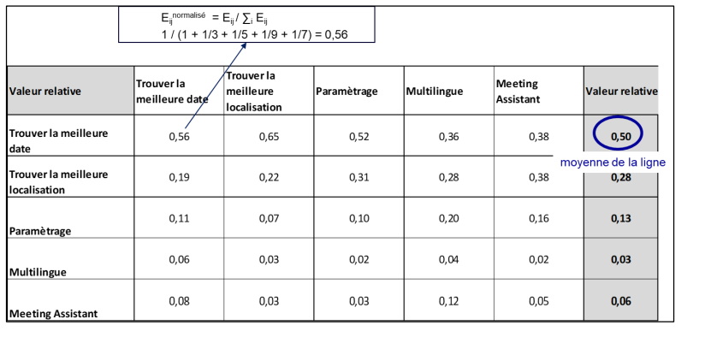
Envoyer un mail à l'enseignant | 0.13 | 0.16 | 0.45 | 0.21 | 0.23
Consulter un agenda | 0.13 | 0.03 | 0.09 | 0.38 | 0.16
Utiliser le système sur mobile | 0.13 | 0.03 | 0.02 | 0.04 | 0.05

étapes 3
 | Exigences | Valeur | Coût
Système de téléchargement des fichiers postés par l'enseignant | E1 | 55.69% | 4.16%
Envoyer un mail à l'enseignant | E2 | 23.40% | 6.79%
Consulter un agenda | E3 | 15.51% | 24.49%
Utiliser le système sur mobile | E4 | 5.39% | 48.61%
X | Ligne 1 | Ligne 2
x | 0
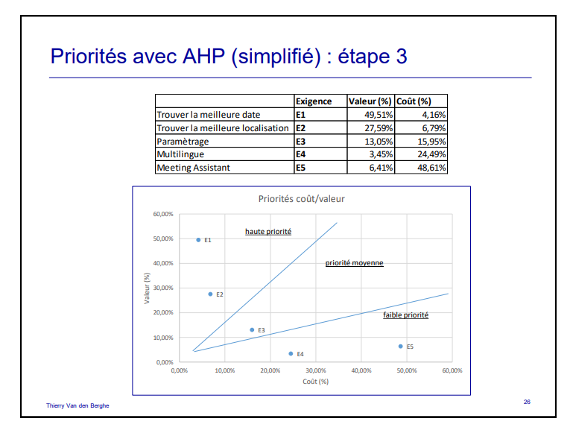
 | 0.15
Y | 0
 | 0.6

 | Valeur |  | Ligne 1 |  | Ligne 2
4.16% | 55.69% | 0 | 0 | 0 | 0
6.79% | 23.40% | 0.6 | 0.15 | 0.6 | 0.6
24.49% | 15.51%
48.61% | 5.39%

